KA-0014
envios | rank | gan_sum | m1 | m2 | m3 | m4 | m5 | m6 | m7 | m8 | m9 | m10 | m11 | m12 | m13 | m14 | m15 | m16 | m17 | m18 | m19 | m20
1600 | 1 | 6.8905 | 6.649 | 7.049 | 6.979 | 6.289 | 7.139 | 7.399 | 7.419 | 8.269 | 7.069 | 6.979 | 6.219 | 6.299 | 7.019 | 6.919 | 6.279 | 7.499 | 6.939 | 6.239 | 6.999 | 6.159 | 7
1700 | 1 | 6.9505 | 7.109 | 7.209 | 6.639 | 5.999 | 7.209 | 7.459 | 7.549 | 8.369 | 6.759 | 7.069 | 6.289 | 5.949 | 7.169 | 6.679 | 7.189 | 7.579 | 6.659 | 6.329 | 7.059 | 6.739 | 7
1800 | 1 | 7.0615 | 7.639 | 6.889 | 6.819 | 5.709 | 7.369 | 7.879 | 7.259 | 8.429 | 6.439 | 6.889 | 6.419 | 6.119 | 6.839 | 7.129 | 7.229 | 7.739 | 7.199 | 6.399 | 7.599 | 7.239 | 7
1900 | 1 | 7.217 | 7.719 | 7.369 | 6.939 | 5.749 | 8.629 | 7.619 | 7.789 | 8.099 | 6.519 | 6.999 | 6.189 | 6.979 | 6.959 | 6.829 | 7.669 | 7.429 | 7.379 | 7.289 | 7.269 | 6.919 | 7
2000 | 1 | 7.313 | 7.399 | 7.129 | 6.959 | 6.199 | 8.659 | 7.789 | 8.249 | 7.839 | 6.649 | 7.099 | 5.889 | 7.889 | 7.449 | 6.839 | 7.389 | 7.539 | 7.069 | 7.789 | 7.779 | 6.659 | 7
2100 | 1 | 7.35 | 7.479 | 6.909 | 8.209 | 6.679 | 9.149 | 7.479 | 7.969 | 7.539 | 7.119 | 7.219 | 5.999 | 7.999 | 7.159 | 6.939 | 7.129 | 7.209 | 6.719 | 7.459 | 7.849 | 6.789 | 7
2200 | 1 | 7.315 | 7.189 | 6.549 | 7.889 | 6.319 | 9.259 | 7.649 | 7.619 | 7.949 | 6.789 | 7.259 | 6.139 | 8.459 | 6.849 | 7.089 | 7.659 | 7.689 | 6.429 | 7.599 | 7.539 | 6.379 | 7

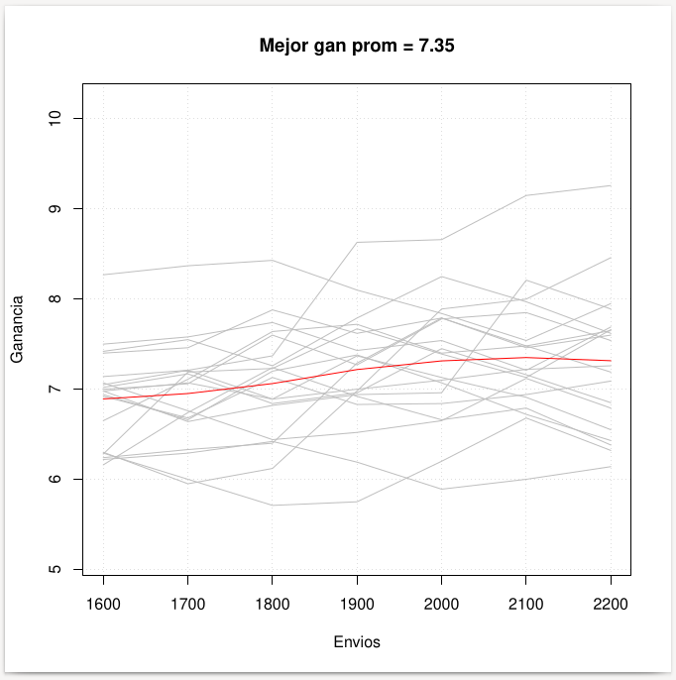

 |  |  |  |  |  |  |  |  | training:
 |  |  |  |  |  |  |  |  | -202107
 |  |  |  |  |  |  |  |  | -202106
 |  |  |  |  |  |  |  |  | -202105
 |  |  |  |  |  |  |  |  | -202104
 |  |  |  |  |  |  |  |  | -202103
 |  |  |  |  |  |  |  |  | -202102
 |  |  |  |  |  |  |  |  | -202101
 |  |  |  |  |  |  |  |  | -202012
 |  |  |  |  |  |  |  |  | -202011
 |  |  |  |  |  |  |  |  | -202010
 |  |  |  |  |  |  |  |  | -202009
 |  |  |  |  |  |  |  |  | -202008
 |  |  |  |  |  |  |  |  | -202007
 |  |  |  |  |  |  |  |  | -202006
 |  |  |  |  |  |  |  |  | -202005
 |  |  |  |  |  |  |  |  | -202004
 |  |  |  |  |  |  |  |  | -202003
 |  |  |  |  |  |  |  |  | -202002
 |  |  |  |  |  |  |  |  | -202001
 |  |  |  |  |  |  |  |  | train:
 |  |  |  |  |  |  |  |  | training:
 |  |  |  |  |  |  |  |  | -202103
 |  |  |  |  |  |  |  |  | -202102
 |  |  |  |  |  |  |  |  | -202101
 |  |  |  |  |  |  |  |  | -202012
 |  |  |  |  |  |  |  |  | -202011
 |  |  |  |  |  |  |  |  | -202010
 |  |  |  |  |  |  |  |  | -202009
 |  |  |  |  |  |  |  |  | -202008
 |  |  |  |  |  |  |  |  | -202007
 |  |  |  |  |  |  |  |  | -202006
 |  |  |  |  |  |  |  |  | -202005
 |  |  |  |  |  |  |  |  | -202004
 |  |  |  |  |  |  |  |  | -202003
 |  |  |  |  |  |  |  |  | -202002
 |  |  |  |  |  |  |  |  | -202001
 |  |  |  |  |  |  |  |  | -201912
 |  |  |  |  |  |  |  |  | -201911
 |  |  |  |  |  |  |  |  | -201910
 |  |  |  |  |  |  |  |  | -201909
 |  |  |  |  |  |  |  |  | validation:
 |  |  |  |  |  |  |  |  | -202106
 |  |  |  |  |  |  |  |  | -202104
 |  |  |  |  |  |  |  |  | testing: 202107.0

KA-0015
envios | rank | gan_sum | m1 | m2 | m3 | m4 | m5 | m6 | m7 | m8 | m9 | m10 | m11 | m12 | m13 | m14 | m15 | m16 | m17 | m18 | m19 | m20
1600 | 1 | 6.874 | 7.129 | 6.659 | 8.089 | 7.109 | 7.129 | 7.929 | 6.189 | 6.239 | 6.269 | 6.689 | 7.119 | 6.939 | 7.809 | 5.529 | 7.599 | 6.909 | 5.909 | 6.629 | 6.729 | 6.879 | 7
1700 | 1 | 6.8295 | 6.789 | 6.389 | 8.249 | 6.789 | 7.549 | 7.899 | 5.889 | 6.409 | 5.939 | 7.169 | 6.829 | 7.129 | 7.569 | 5.559 | 7.759 | 6.589 | 5.969 | 6.289 | 6.819 | 7.009 | 7
1800 | 1 | 6.909 | 6.819 | 6.509 | 7.969 | 6.839 | 8.039 | 7.909 | 5.979 | 6.039 | 6.079 | 7.169 | 6.849 | 6.899 | 7.639 | 5.679 | 7.429 | 7.069 | 6.069 | 6.339 | 7.309 | 7.549 | 7
1900 | 1 | 6.9245 | 6.939 | 6.179 | 7.669 | 7.359 | 8.539 | 7.999 | 5.719 | 5.699 | 6.599 | 7.199 | 6.539 | 7.739 | 7.719 | 5.369 | 7.269 | 6.779 | 6.149 | 6.449 | 7.379 | 7.199 | 7
2000 | 1 | 6.8495 | 6.989 | 6.329 | 7.449 | 7.869 | 8.309 | 7.799 | 5.419 | 5.779 | 6.299 | 6.899 | 7.079 | 7.379 | 7.409 | 5.549 | 7.389 | 7.189 | 5.809 | 6.079 | 7.069 | 6.899 | 7
2100 | 1 | 7.017 | 6.629 | 5.999 | 7.119 | 8.319 | 8.419 | 7.949 | 6.259 | 6.229 | 6.419 | 7.829 | 7.219 | 7.179 | 7.939 | 6.439 | 7.469 | 6.919 | 6.219 | 6.179 | 7.109 | 6.499 | 7
2200 | 1 | 7.0275 | 6.689 | 6.509 | 7.199 | 7.979 | 8.049 | 8.009 | 6.369 | 6.739 | 6.539 | 7.549 | 7.269 | 6.859 | 7.639 | 6.139 | 7.539 | 6.969 | 5.939 | 6.669 | 7.259 | 6.639 | 7

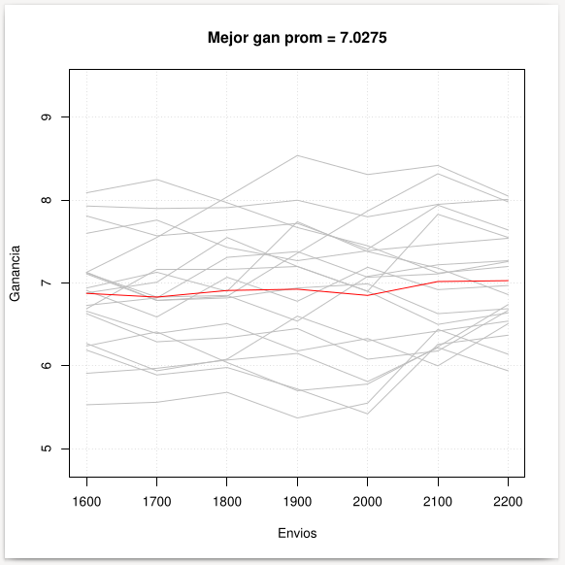
 |  |  |  |  |  |  | training:
 |  |  |  |  |  |  | -202107
 |  |  |  |  |  |  | -202106
 |  |  |  |  |  |  | -202105
 |  |  |  |  |  |  | -202104
 |  |  |  |  |  |  | -202103
 |  |  |  |  |  |  | -202102
 |  |  |  |  |  |  | -202101
 |  |  |  |  |  |  | -202012
 |  |  |  |  |  |  | -202011
 |  |  |  |  |  |  | -202010
 |  |  |  |  |  |  | -202009
 |  |  |  |  |  |  | -202008
 |  |  |  |  |  |  | -202007
 |  |  |  |  |  |  | -202006
 |  |  |  |  |  |  | -202005
 |  |  |  |  |  |  | -202004
 |  |  |  |  |  |  | -202003
 |  |  |  |  |  |  | -202002
 |  |  |  |  |  |  | -202001
 |  |  |  |  |  |  | train:
 |  |  |  |  |  |  | training:
 |  |  |  |  |  |  | -202103
 |  |  |  |  |  |  | -202102
 |  |  |  |  |  |  | -202101
 |  |  |  |  |  |  | -202012
 |  |  |  |  |  |  | -202011
 |  |  |  |  |  |  | -202010
 |  |  |  |  |  |  | -202009
 |  |  |  |  |  |  | -202008
 |  |  |  |  |  |  | -202007
 |  |  |  |  |  |  | -202006
 |  |  |  |  |  |  | -202005
 |  |  |  |  |  |  | -202004
 |  |  |  |  |  |  | -202003
 |  |  |  |  |  |  | -202002
 |  |  |  |  |  |  | -202001
 |  |  |  |  |  |  | -201912
 |  |  |  |  |  |  | -201911
 |  |  |  |  |  |  | -201910
 |  |  |  |  |  |  | -201909
 |  |  |  |  |  |  | validation:
 |  |  |  |  |  |  | -202106
 |  |  |  |  |  |  | -202104
 |  |  |  |  |  |  | testing:
 |  |  |  |  |  |  | -202107
 |  |  |  |  |  |  | -202105

KA-0016
envios | rank | gan_sum | m1 | m2 | m3 | m4 | m5 | m6 | m7 | m8 | m9 | m10 | m11 | m12 | m13 | m14 | m15 | m16 | m17 | m18 | m19 | m20
1600 | 1 | 69015 | 7179 | 7479 | 6909 | 7029 | 6369 | 6709 | 5799 | 6209 | 6269 | 6649 | 6319 | 7449 | 6729 | 6609 | 6959 | 6979 | 8179 | 7599 | 7499 | 7109 | 6902
1700 | 1 | 7161 | 7719 | 7589 | 7009 | 7499 | 6399 | 6839 | 7089 | 6359 | 6779 | 6389 | 7649 | 7959 | 6769 | 6679 | 7069 | 6679 | 7919 | 7289 | 7999 | 7539 | 7161
1800 | 1 | 74335 | 7689 | 8199 | 7159 | 7609 | 6509 | 7329 | 8019 | 7209 | 7579 | 6449 | 7329 | 8089 | 7239 | 6829 | 7619 | 6399 | 7959 | 7749 | 7689 | 8019 | 7434
1900 | 1 | 7565 | 8179 | 7919 | 7669 | 8089 | 6639 | 7879 | 8099 | 6869 | 8139 | 6509 | 7419 | 7809 | 7009 | 7339 | 7409 | 6529 | 8439 | 7439 | 8199 | 7719 | 7565
2000 | 1 | 7628 | 7919 | 7929 | 8259 | 8199 | 6689 | 8029 | 8619 | 6989 | 7769 | 7439 | 7529 | 7879 | 7099 | 7059 | 7089 | 6259 | 8169 | 7539 | 8319 | 7779 | 7628
2100 | 1 | 7787 | 8009 | 8829 | 7949 | 8249 | 6849 | 8469 | 9109 | 6679 | 7889 | 7159 | 7209 | 7949 | 6779 | 7609 | 8019 | 6759 | 7889 | 7629 | 8359 | 8349 | 7787
2200 | 1 | 7788 | 8429 | 8519 | 8079 | 7909 | 6549 | 8609 | 9239 | 6729 | 7609 | 7589 | 6889 | 8029 | 6429 | 7739 | 8079 | 7209 | 8339 | 7739 | 8019 | 8029 | 7788
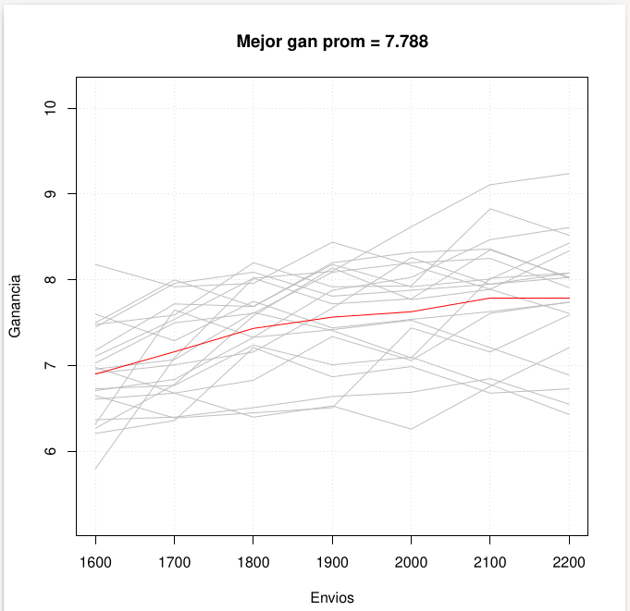
 |  |  |  |  |  |  | training:
 |  |  |  |  |  |  | -202107
 |  |  |  |  |  |  | -202106
 |  |  |  |  |  |  | -202105
 |  |  |  |  |  |  | -202104
 |  |  |  |  |  |  | -202103
 |  |  |  |  |  |  | -202102
 |  |  |  |  |  |  | -202101
 |  |  |  |  |  |  | -202012
 |  |  |  |  |  |  | -202011
 |  |  |  |  |  |  | -202010
 |  |  |  |  |  |  | -202009
 |  |  |  |  |  |  | -202008
 |  |  |  |  |  |  | -202007
 |  |  |  |  |  |  | -202006
 |  |  |  |  |  |  | -202005
 |  |  |  |  |  |  | -202004
 |  |  |  |  |  |  | -202003
 |  |  |  |  |  |  | -202002
 |  |  |  |  |  |  | -202001
 |  |  |  |  |  |  | train:
 |  |  |  |  |  |  | training:
 |  |  |  |  |  |  | -202103
 |  |  |  |  |  |  | -202102
 |  |  |  |  |  |  | -202101
 |  |  |  |  |  |  | -202012
 |  |  |  |  |  |  | -202011
 |  |  |  |  |  |  | -202010
 |  |  |  |  |  |  | -202009
 |  |  |  |  |  |  | -202008
 |  |  |  |  |  |  | -202007
 |  |  |  |  |  |  | -202005
 |  |  |  |  |  |  | -202004
 |  |  |  |  |  |  | -202003
 |  |  |  |  |  |  | -202002
 |  |  |  |  |  |  | -202001
 |  |  |  |  |  |  | -201912
 |  |  |  |  |  |  | -201911
 |  |  |  |  |  |  | -201910
 |  |  |  |  |  |  | -201909
 |  |  |  |  |  |  | -201908
 |  |  |  |  |  |  | validation:
 |  |  |  |  |  |  | -202106
 |  |  |  |  |  |  | -202104
 |  |  |  |  |  |  | -202006
 |  |  |  |  |  |  | testing: 202107.0

KA-0017 (Base)
envios | rank | gan_sum | m1 | m2 | m3 | m4 | m5 | m6 | m7 | m8 | m9 | m10 | m11 | m12 | m13 | m14 | m15 | m16 | m17 | m18 | m19 | m20
1600 | 1 | 6.9595 | 7.359 | 8.069 | 6.909 | 6.859 | 6.969 | 8.419 | 6.159 | 7.629 | 7.349 | 6.129 | 6.369 | 7.199 | 6.479 | 6.439 | 6.879 | 6.119 | 6.859 | 7.269 | 6.819 | 6.909 | 7
1700 | 1 | 6.9435 | 7.419 | 8.159 | 6.619 | 6.609 | 6.629 | 8.079 | 6.279 | 7.339 | 7.009 | 5.819 | 6.499 | 7.279 | 6.939 | 6.909 | 6.909 | 7.009 | 6.559 | 7.349 | 6.519 | 6.939 | 7
1800 | 1 | 7.013 | 7.069 | 7.889 | 6.719 | 6.719 | 6.719 | 7.829 | 6.369 | 7.069 | 6.699 | 5.579 | 7.009 | 6.959 | 7.419 | 8.209 | 7.049 | 7.069 | 7.079 | 7.499 | 6.239 | 7.069 | 7
1900 | 1 | 7.245 | 7.099 | 7.639 | 7.629 | 6.749 | 6.809 | 7.519 | 6.389 | 7.149 | 6.449 | 6.069 | 7.149 | 7.079 | 7.929 | 8.269 | 7.439 | 6.789 | 8.009 | 7.609 | 7.129 | 7.999 | 7
2000 | 1 | 7.3055 | 7.229 | 7.279 | 7.719 | 7.639 | 7.379 | 7.609 | 6.829 | 7.679 | 6.559 | 6.109 | 7.239 | 6.799 | 8.039 | 7.979 | 7.539 | 6.879 | 7.769 | 7.279 | 6.899 | 7.659 | 7
2100 | 1 | 7.336 | 6.889 | 7.369 | 7.849 | 7.409 | 7.819 | 7.399 | 6.919 | 7.739 | 6.739 | 6.229 | 7.359 | 7.319 | 8.169 | 7.699 | 8.459 | 6.629 | 7.449 | 6.899 | 7.039 | 7.339 | 7
2200 | 1 | 7.3225 | 6.629 | 7.059 | 7.619 | 7.099 | 7.949 | 7.129 | 7.429 | 7.559 | 7.669 | 6.669 | 7.079 | 6.919 | 7.849 | 7.779 | 8.159 | 7.119 | 7.089 | 7.059 | 6.779 | 7.809 | 7

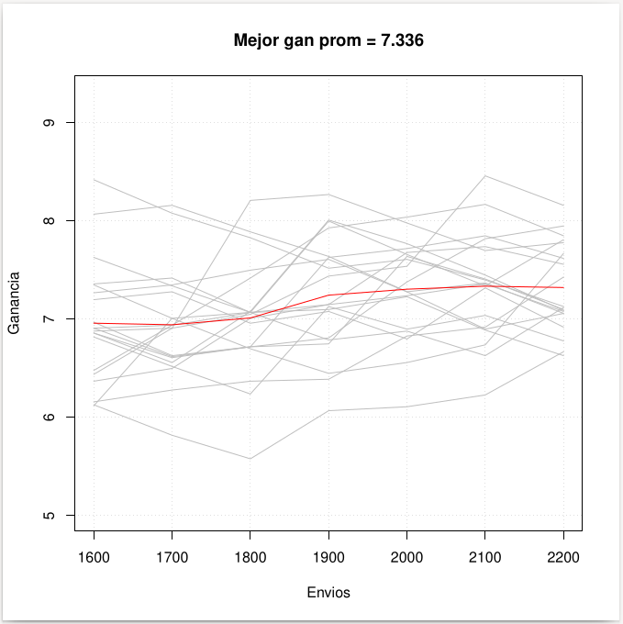
 |  |  |  |  |  |  |  |  |  |  |  |  |  |  |  |  |  |  |  |  |  |  | 7788
 |  |  |  |  |  |  |  | training:
 |  |  |  |  |  |  |  | -202107
 |  |  |  |  |  |  |  | -202106
 |  |  |  |  |  |  |  | -202105
 |  |  |  |  |  |  |  | -202104
 |  |  |  |  |  |  |  | -202103
 |  |  |  |  |  |  |  | -202102
 |  |  |  |  |  |  |  | -202101
 |  |  |  |  |  |  |  | -202012
 |  |  |  |  |  |  |  | -202011
 |  |  |  |  |  |  |  | train:
 |  |  |  |  |  |  |  | training:
 |  |  |  |  |  |  |  | -202105
 |  |  |  |  |  |  |  | -202104
 |  |  |  |  |  |  |  | -202103
 |  |  |  |  |  |  |  | -202102
 |  |  |  |  |  |  |  | -202101
 |  |  |  |  |  |  |  | -202012
 |  |  |  |  |  |  |  | -202011
 |  |  |  |  |  |  |  | -202010
 |  |  |  |  |  |  |  | -202009
 |  |  |  |  |  |  |  | validation: 202106.0
 |  |  |  |  |  |  |  | testing: 202107.0

